Hata Taslağı
Hata Başlığı | Hata Önceliği | Açıklama | Ekler | Öncelik
Test sayfası başlığı türkçe Ş karakterini düzgün göstermiyor. | Orta | Özet: test sayfası üzerinde türkçe karakterlerde sorun var.Ş düzgün şekilde formatlanmamış. b Oluşturma Adımları 1-yazilimtestegitimi.com sitesine giriş yap 2-üst menüden: Test Alıştırmaları - Web Uygulama Testi-Baslangic seçimi yap b Beklene Sonuç (Expected Results):Sayfa üzerinde Türkçe karakterler düzgün şekilde gözükmeli Asıl Sonuç (Actual Results): Sayfa başlığı Türkçe karakterleri desteklemiyor |  | Kritik
Email gönder butonu hatalı sayfa açıyor. | Yüksek | Özet: email gönder tuşuna basıldığında hatalı sayfa açıyor. d Oluşturma Adımları 1-yazilimtestegitimi.com sitesine giriş yap 2-üst menüden: Test Alıştırmaları - Web Uygulama Testi-Baslangic seçimi yap 3-sayfanın aldındaki email gönbder tuşuna bas b Beklene Sonuç (Expected Results):Email tuşu ile firmaya email gönderebilir. Asıl Sonuç (Actual Results): Email tuşuna basıldıktan sonra hatalı sayfaya yönlendirme yapıyor. |  | Yüksek
Test sayfasındaki mail adresinde ekik karakter var. | Orta | Özet: sayfa üzerinde mail adresinin yazıldığı kısımda eksik harfler var. d Oluşturma Adımları 1-yazilimtestegitimi.com sitesine giriş yap 2-üst menüden: Test Alıştırmaları - Web Uygulama Testi-Baslangic seçimi yap 3-sayfanın altındaki Email yazılı kısmı incele b Beklene Sonuç (Expected Results):Email'in doğru yazılması Asıl Sonuç (Actual Results): Email'in @gmil.com yazılmış olması |  | Orta
Test sayfasında telefon no fazla karaketer var. | Düşük | Özet: sayfa üzerinde telefon numarasının yazıldığı kısımda + sembolü var. d Oluşturma Adımları 1-yazilimtestegitimi.com sitesine giriş yap 2-üst menüden: Test Alıştırmaları - Web Uygulama Testi-Baslangic seçimi yap 3-sayfanın altındaki Telefon: kısmını incele b Beklene Sonuç (Expected Results):Telefon numarsının önünde + sembolünün olmaması Asıl Sonuç (Actual Results): Telefon bilgisinde + sembolü var. |  | Düşük
Test sayfasının adres tanımlamasının türkçe karakterleri düzgün göstermiyor. | Düşük | Özet: sayfa üzerinde adres tanımlamasının türkçe harfler düzgün gözükmüyor. d Oluşturma Adımları 1-yazilimtestegitimi.com sitesine giriş yap 2-üst menüden: Test Alıştırmaları - Web Uygulama Testi-Baslangic seçimi yap 3-sayfanın altındaki adres tanımlamasına gel b Beklene Sonuç (Expected Results):Tükçe karakterleri düzgün göstermesi Asıl Sonuç (Actual Results): Türkçe karakterler de yanlışlık var. |  | Önemsiz
Adres tanımlarken arada / kullanılmalı | Önemsiz | Özet: adres tanımlarken ilçe ve ilin arasına / sembolü yapılmamış. d Oluşturma Adımları 1-yazilimtestegitimi.com sitesine giriş yap 2-üst menüden: Test Alıştırmaları - Web Uygulama Testi-Baslangic seçimi yap 3-sayfanın altındaki adres tanımlamasına gel b Beklene Sonuç (Expected Results):ilçe ve il kısmının arasına / işareti yapılmalı Asıl Sonuç (Actual Results): ilçe ve il kısmının arasına / işareti yapılmamış.
Sayfanın altında bize ulaşın yazısının türkçe karaketerleri düzgün göstermiyor. | Düşük | Özet: Bize Ulaşın olması gerekirken Türkçe karakterleri düzgün göstermiyor. d Oluşturma Adımları 1-yazilimtestegitimi.com sitesine giriş yap 2-üst menüden: Test Alıştırmaları - Web Uygulama Testi-Baslangic seçimi yap 3-sayfanın en altındaki bize ulaşın yazısına gel b Beklene Sonuç (Expected Results): Yazının "Bize Ulaşın" şeklinde yazılıyor olması Asıl Sonuç (Actual Results): Yazı "Bize Ulasin" olarak yazılmış.
Sayfada Bilgiler kısmını farklı bir dilde yazılmış. | Kritik | Özet: Bilgiler kısmı latince olarak yazılmış. d Oluşturma Adımları 1-yazilimtestegitimi.com sitesine giriş yap 2-üst menüden: Test Alıştırmaları - Web Uygulama Testi-Baslangic seçimi yap 3-sayfanın bilgiler kısmına gel b Beklene Sonuç (Expected Results): Bilgiler kısmının türkçe ve anlaşılır olması Asıl Sonuç (Actual Results): Bilgiler kısmının Latince kullanılarak yazılmış olması. | 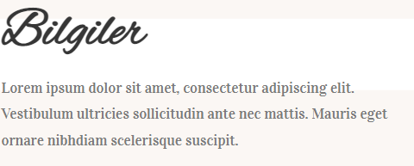
Sayfada Bilgiler kısmı hatalı | Kritik | 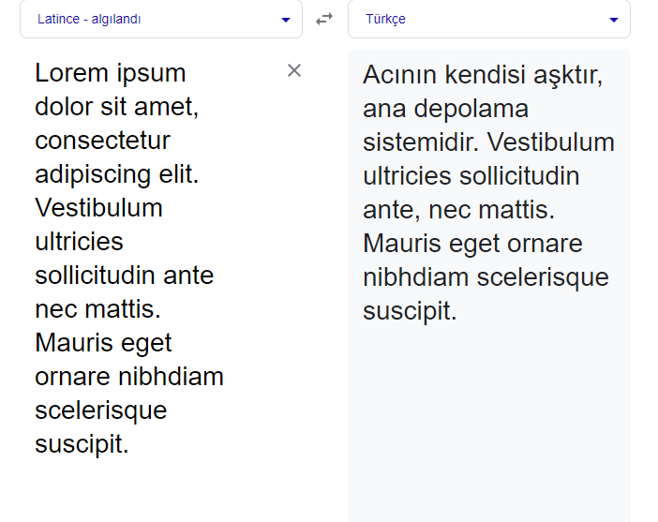 Özet: Bilgiler kısmı latince olarak yazılmasından dolayı kullanıcı çeviri motorunda çevirdiği durumda bir kısım çevirilmiyor. d Oluşturma Adımları 1-yazilimtestegitimi.com sitesine giriş yap 2-üst menüden: Test Alıştırmaları - Web Uygulama Testi-Baslangic seçimi yap 3-sayfanın bilgiler kısmına gel b Beklene Sonuç (Expected Results): Bilgiler kısmının doğru ve kullanıcıya anlaşılır bir metin sunması. Asıl Sonuç (Actual Results): Bilgiler kısmının Latince olarak yazılması ve kullanıcı ç

